关系图
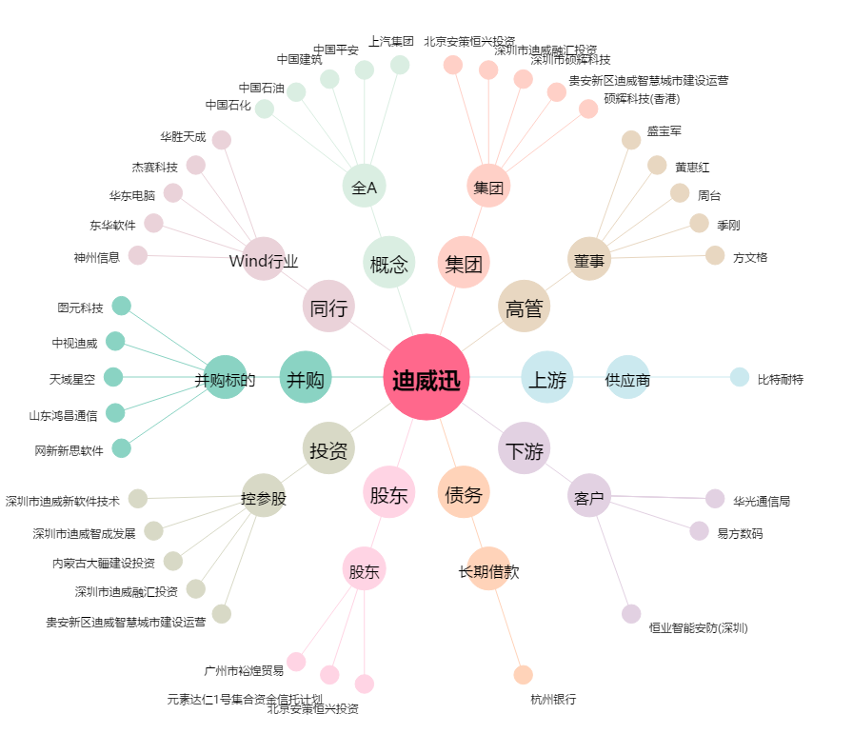
迪威迅[300167.SZ] - 关系概览图

